提出書類チェック項目 (R5～)
 |  | 提出書類チェック項目
No |  | 確認事項 | 確認欄 | 必要書類・備考
1 | 汲水申請書記載内容等 | 申請者は元請または下請のどちらかであるか。 |  | 元請：工事請負契約書または業務委託契約書の写し。 下請：工事請負契約書または業務委託契約書の写し。 下請契約書又は、注文書等の写し。 | FALSE
2 |  | 汲水申請書(共通)の申請者は契約書の請負者と一致しているか。 |  | 押印は代表者印又は会社印。 | FALSE
3 |  | 現場代理人の氏名及び連絡先に誤りがないか。 |  |  | FALSE
4 |  | 該当する「1.申請種別」を選択しているか。 |  |  | FALSE
5 |  | 「工事等発注者」記入欄の工事名が契約書と一致及び監督員の押印があるか。 |  |  | FALSE
6 |  | 「2.目的・用途」は公共工事であるか。 なおかつ、飲用や人が触れるような用途での散水の使用となっていないか。 |  | ※公共工事であっても下記使用目的は認めない。 ・コンクリート(セメント)の練り混ぜ水 ・コンクリートの養生水 ・解体のための散水 ・素手で触るまたは吸入の恐れのある作業 他、別紙「汲水申請の使用目的の許可について」に記載されている内容にあった使用目的か確認し申請すること。 | FALSE
7 |  | 「3.汲水期間」が契約書の工期と一致しているか。※最長で年度末(3月末)とする。 |  | 工期外の場合 ・植栽への散水の場合、枯補償期間を示す書類等、延長の根拠となる書類を添付。又は再申請。 | FALSE
8 |  | 該当する「4.申請者業種」を選択しているか。 |  |  | FALSE
9 |  | 「5.汲水車両番号及び車種」の記載に誤りがないか。また、全ての運転手の記載及び該当する車種を選択しているか。 |  | 人数が多く申請書に記載できない場合は、運転手名簿を別で添付してもよい。 | FALSE
10 |  | 那セ汲第1号様式の別添「注意事項」の確認及び申請書に添付されているか。 |  |  | FALSE
11 |  | 利用する車両ごとの申請となっているか。 |  | ・車両台数分の申請書、必要書類を提出。 | FALSE
12 |  | 申請する車両の車検証が添付されているか。 |  | ・自動車検査証の写し ※電子車検証の場合は、有効期限の確認のため「自動車検査証記録事項」の写しも添付 （車検証の有効期限内での許可証発行となる。新しい車検証の写しの提出により更新申請が可能となる。） ※自賠責保険の写しは不要。 | FALSE
13 |  | 運転手は申請者の社員となっているか。 運転手が下請の場合、申請者との関連がわかる書類を添付しているか。 |  | ・運転手全員の在職証明書。（様式２） ・運転手が下請の場合、申請者との関連の分かる書類添付(下請契約書等) | FALSE
14 | その他注意事項 | 下記給水時間を厳守すること。 5月～10月 午前7：30～午後7：00 11月～4月 午前7：30～午後6：00 (日曜･祝日、12/29～1/3を除く) |  |  | FALSE
15 |  | 通行時は構内の安全に留意すること。 また、給水場所以外へは立ち入らないこと。
16 |  | 塩分の濃度が高いため使用には注意すること。 |  | 潮位によっては、水の塩分濃度が変わることがあり、樹木等に散水する場合は注意が必要。 | FALSE
17 |  | 全ての確認欄にチェックが入っているか。 |  |  | TRUE
那覇浄化センター
ＴＥＬ：０９８－８６８－３３１０
ＦＡＸ：０９８－８６０－２７２５

那セ汲第１号様式汲水申請書(共通)
那セ汲第１号様式
汲水申請書（共通）

 |  | ※申請番号 第 号 |  |  |  | ←申請番号は記入しない（センターが記入する）

沖縄県土木建築部 |  | 申請日 令和 年 月 日
那覇浄化センター長 殿

汲水利用を下記のとおり申し込みます。汲水利用にあたっては別紙注意事項を守り、供給された後は、申請者の責任において使用します。

 | 申 請 者
 | 住 所：
 | 会 社 名 ：
 | 代表者名： |  |  |  | 印
 | 電話番号：

 | 現場代理人：
 | 携 帯 番 号：
 | ＦＡＸ番号 ：

1.申 請 種 別 | 1)当日 |  | 2)長 期 |  |  | ←該当項目を○で囲む(当日：１日単位で申請する場合 長期：２日以上の申請をする場合)

 | ※工事等発注者
 | 工 事 名 ：
 | 所 属：
 | 監督員名： |  |  |  | 印 | ←発注者（監督員）の押印が必要
 | 電話番号：

2.目的・用途
 |  |  |  |  |  | ←内容や利用場所を具体的記入

3.汲 水 期 間 | 令和 年 月 日 |  | ～ | 令和 年 月 日 |  | ←当日のみの申請の場合は、～以降消去すること

4.申 請 者 業 種 | 1)造園業 |  | 2)建設業 |  | 3)農業 | ←該当項目を○で囲む(その他の場合は具体的に業種を記入すること)

 | 4)その他（ ）

5.汲水車両番号及び車種 | 運転手名 ：
 | 車両番号 ：
 | タンク容量：
 | 1)散水車 |  | 2)バキューム車 |  |  | ←該当項目を○で囲む
 | 3)タンクローリー |  | 4)トラック(水タンク搭載)
 | 5)その他（ ）

別紙
※注意事項※

１．汲水は飲料水ではありません。口に入ったり、体に触れたり する用途での使用は禁じます。
２．解体の為の散水には使用できません。
３．工期後の植栽への散水については、特記仕様書また は、瑕疵期間の分かる理由書等を添付して下さい。
４．汲水申請書に記載された内容(用途・期間・車両・運転手 等)が変更になった場合は、改めて申請をする必要があり ます。
５．車検証の有効期限内での許可を受けた場合には、更新申 請時は新しい車検証の写しを提出していいただくことで申 請を受け付けます。その際には、現在の許可書の原本又 は写しもご持参ください。（他の書類は前回の書類をコピー して、申請月日や汲水期間を見え消し訂正して使用します） ※許可証番号は変更になります。 ※許可証を紛失した場合には再申請をお願いします。
６．再申請した場合、旧許可証の車両と期間が重複する時は 旧許可証の返却後に交付します。
７．許可書の発行に３日程度時間を要するため、余裕をもって申 請を行ってください。

【記入例】那セ汲第１号様式汲水申請書(共通)
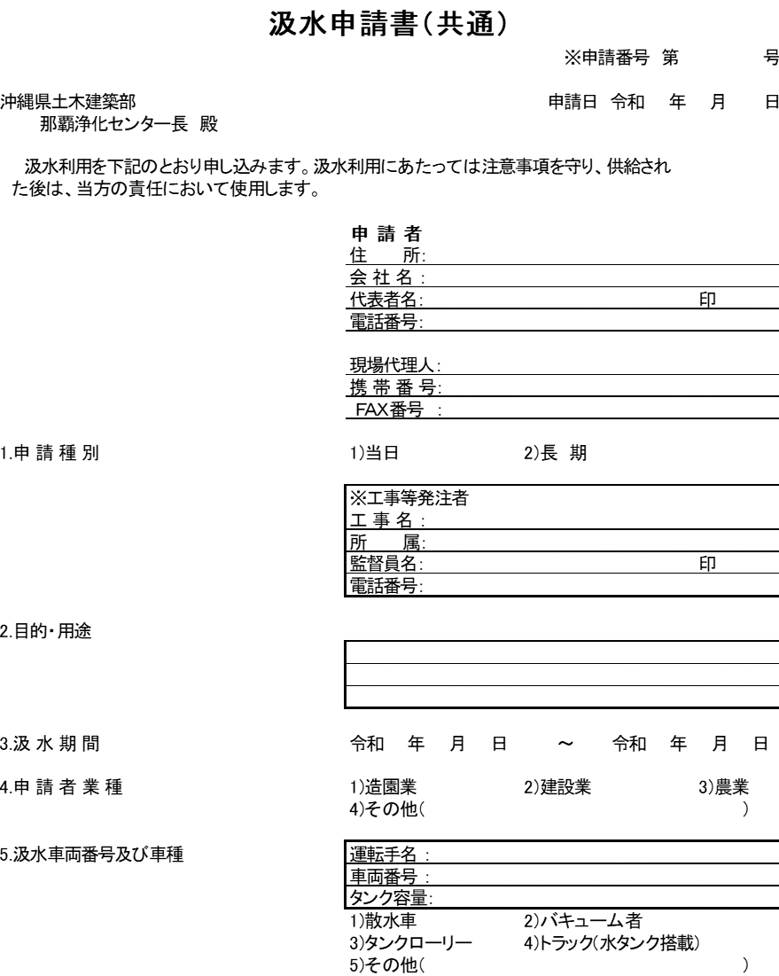
那セ汲第１号様式
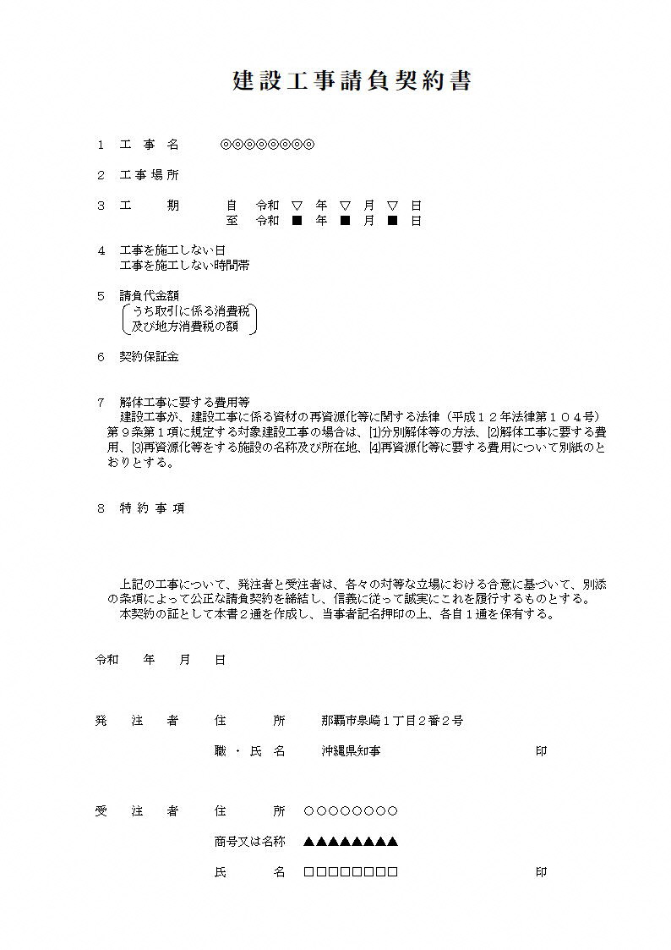

会社印又は
代表者印

○○○○○○○○
▲▲▲▲▲▲▲▲
※車検証の有効期限内での許可証発行となります。新しい車検証の写しの提出により更新申請が可能です。
□□□□□□□□

◎◎◎◎◎◎◎◎
○○部▽▽課
工事 太郎

◎◎◎◎◎◎◎◎工事に伴う周辺道路の粉塵
対策及び道路清掃のため。

▽ ▽ ▽ ■ ■ ■

※申請者が下請の場合、元請との関連を示す書類を
別途添付（元請との契約書や注文書等）

